OFFSET
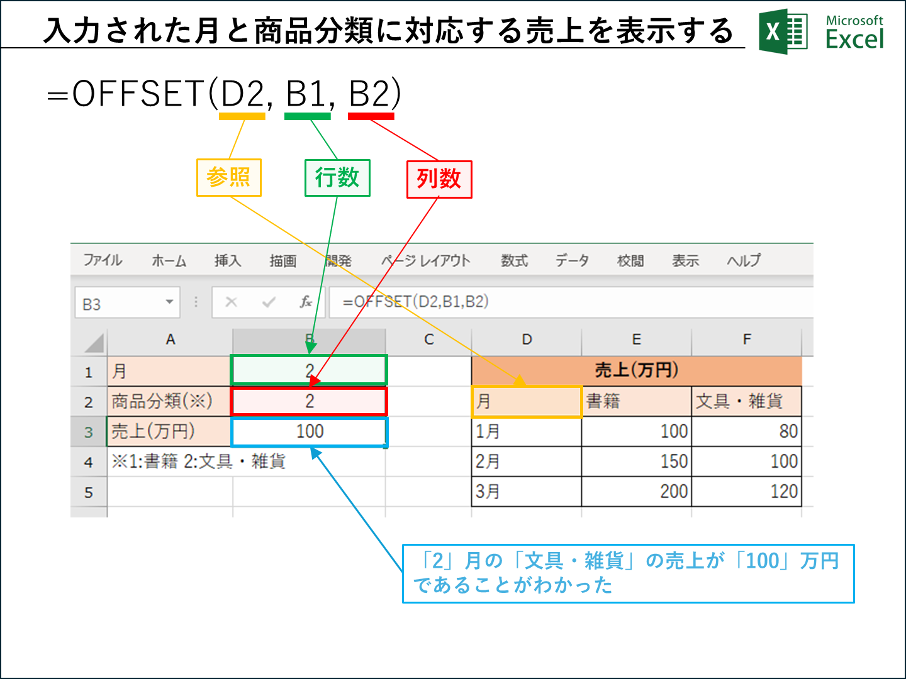
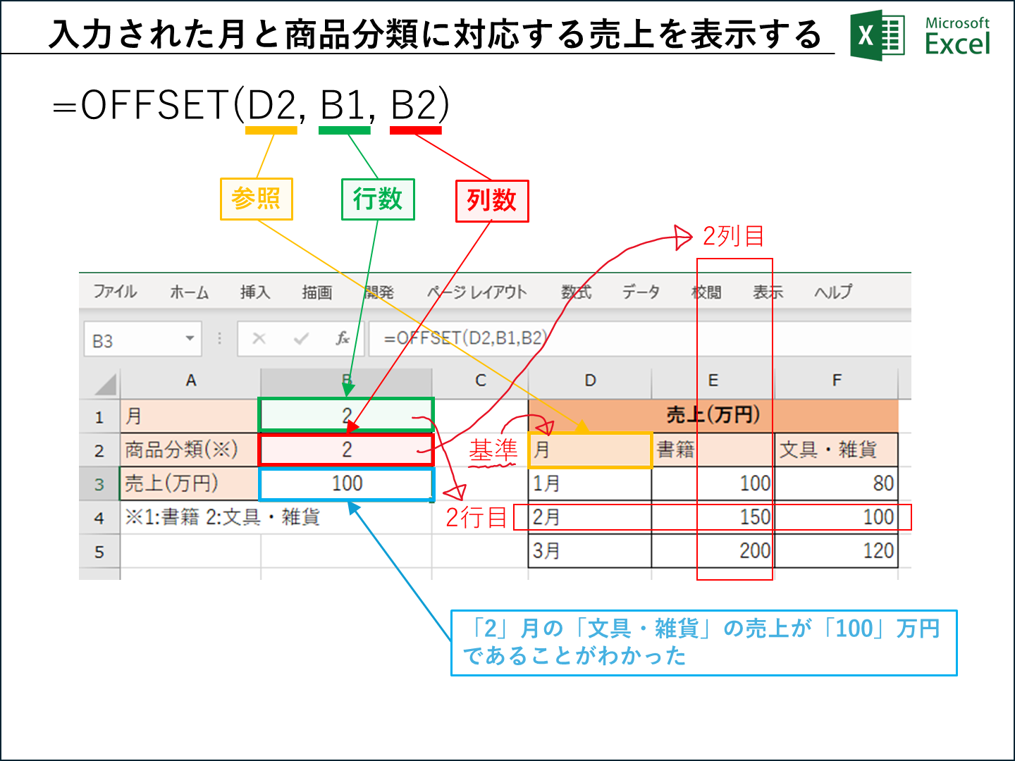
月 | 2 | 売上(万円)
商品分類(※) | 2 | 月 | 書籍 | 文具・雑貨
売上(万円) | 100 | 1月 | 100 | 80
※1:書籍 2:文具・雑貨 |  | 2月 | 150 | 100
 |  | 3月 | 200 | 120

